상품제안서
네오스마트펜 M1플러스 | 상품코드: S25318

 |  |  |  |  |  |  | 02-713-8555 | www.synergygift.co.kr
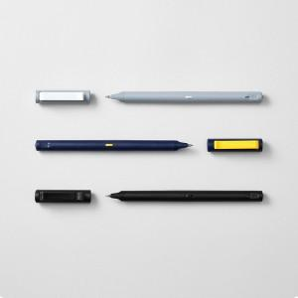 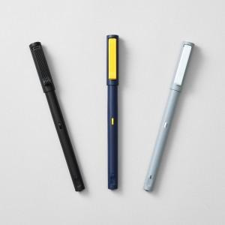 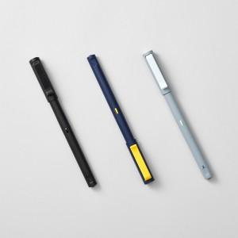

【상세/제작정보】 | 디지털 필기 신세계경험! 종이에 필기하면 즉시 전용앱으로 전송 필기검색, 녹음재생, 기록공유

【인쇄/포장옵션】 | 레이저, 풀칼라 / 포장지포장

【공급단가】 | 수량 | 20~ | 50~ | 100~ | 300~ | 500~
*VAT별도 | 단가 | 111,360원 | 109,580원 | 106,900원 | 104,230원 | 102,450원

【상품 URL】 | https://www.synergygift.co.kr:443/src/goods_detail.php?gdno=25318

